Sheet1
 | お問い合せ／報告・提出の利便性向上 |  |  | ２０２４．２．３

ＫＳＳＬへの問い合せのフッター部に、皆さんが誤送信や送り先が不明で悩む時に役立つよう、目的の連絡先にワンタッチで送れるよう
ＨＰのトップ画面右下のフッター部を更新しましたので、連絡先をクリックして画像やファイルを添付して申請等行ってください。
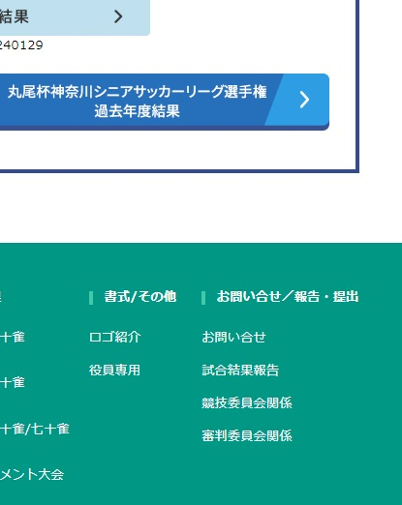
 |  | ①従来と同じ、ＫＳＳＬへの問合せで使ってください。

 |  | ②試合結果報告書(kekka@kssl.or.jp)のみ送信すること。

 |  | ③チーム登録＆同意書・選手の追加削除、出場停止処置、ＭＩ報告など競技委員会に
 |  | 関わる申請や報告を送信「entry@…」「kyougi@…」「shinki@…」など。
 |  | (kyougi@kssl.or.jp)に統一されて送信される。

 |  | ④審判登録・審判員の追加削除・講習会の申し込みなど。
 |  | (shinpan@kssl.or.jp)に統一されて送信される。

 | ※添付する「ファイルを選択」欄に、前回選択したファイルが残っている場合がありますが、無視して添付したいファイルを
 | 選択すればファイルが置き換わります。
 | ※確認画面で、文字が重なったりする場合がありますが、気にせず送信してください。
 | ※添付できるファイルがxlsx、docx、jpg、pdfなど一般的なものに限っています。(ウィルス対策のため)

 |  |  | 広報理事：福田 等

